关系图
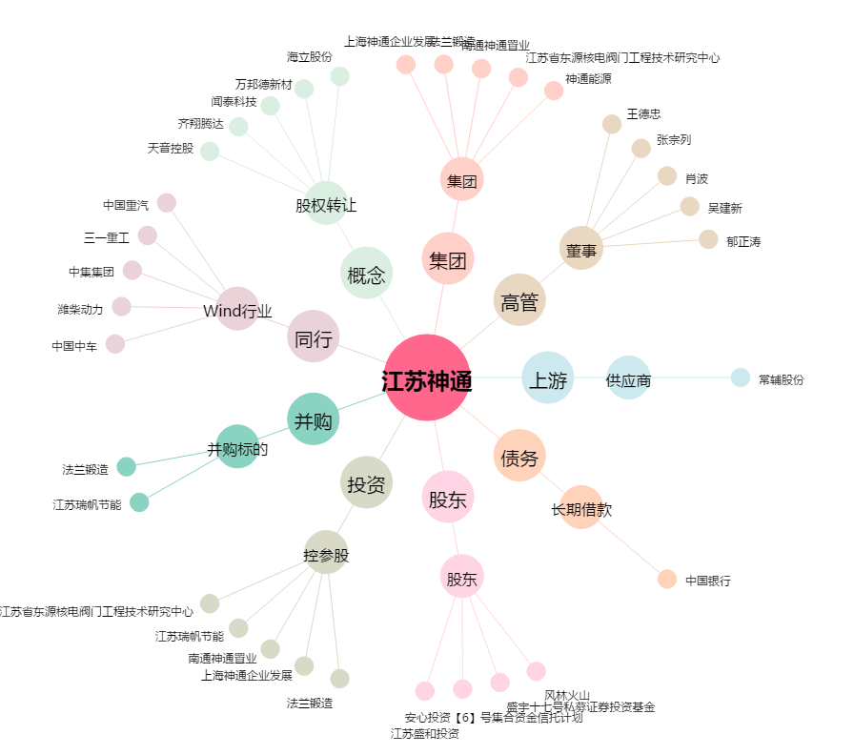
江苏神通[002438.SZ] - 关系概览图

